상품제안서
미니미니만 대용량 보조배터리 10,000mAh(C타입+5핀단자 일체형) | 상품코드: F11386

 |  |  |  |  |  |  | 02-412-0044 | www.easy1.co.kr
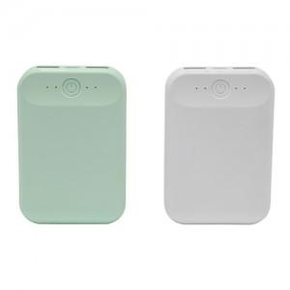

【상세/제작정보】

【인쇄/포장옵션】 | 풀칼라 / 포장지포장

【공급단가】 | 수량 | 100~ | 300~ | 500~ | 1,000~ | 3,000~
*VAT별도 | 단가 | 14,110원 | 13,590원 | 13,060원 | 12,540원 | 12,230원

【상품 URL】 | https://dev.easy1.co.kr:443/src/goods_detail.php?gdno=11386

